상품제안서
쿠팸 글리터 핸들 텀블러 887ml | 상품코드: S42915

 |  |  |  |  |  |  | 02-713-8555 | www.synergygift.co.kr
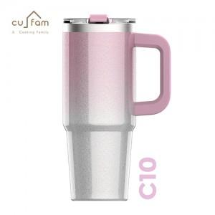 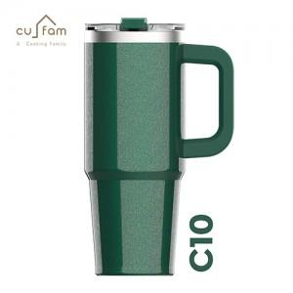 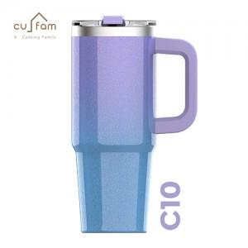

【상세/제작정보】

【인쇄/포장옵션】 | 실크, 레이저 / 포장지포장

【공급단가】 | 수량 | 20~ | 100~ | 300~ | 500~ | 1,000~
*VAT별도 | 글리터블랙 | 12,500원 | 10,900원 | 9,840원 | 9,180원 | 9,040원
 | 글리터그린 | 12,500원 | 10,900원 | 9,840원 | 9,180원 | 9,040원
 | 글리터라벤더 | 12,500원 | 10,900원 | 9,840원 | 9,180원 | 9,040원
 | 글리터핑크 | 12,500원 | 12,109,080원 | 9,840원 | 9,180원 | 9,040원

【상품 URL】 | https://www.synergygift.co.kr:443/src/goods_detail.php?gdno=42915

